Feuil1
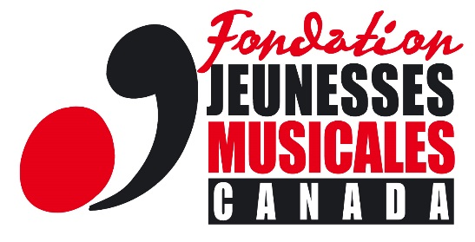

Budget du projet
Fonds d’aide aux artistes ( AIDA)

Présentez de façon détaillée un budget prévisionnel équilibré du projet en faisant clairement ressortir les différents types de revenus envisagés, notamment votre contribution personnelle au projet et les subventions attendues. SVP indiquez les dépenses prévues en spécifiant leur nature. Mettez en lumière les dépenses auxquelles vous appliquerez l’aide financière de la FJMC (des pièces justificatives vous seront demandées). *Seuls les budgets créés à l’aide de notre gabarit type seront acceptés. Veuillez identifier le fichier comme suit: Budget - [NOMCOMPLET] Present in detail the balanced projected budget of the project by clearly highlighting the different types of income envisaged, including your personal contribution to the project and expected subsidies. Please indicate the planned expenses by specifying their nature. Highlight the expenses to which you will apply the financial assistance of the FJMC (supporting documents will be requested). *Only budgets created using our template will be accepted. Please identify the file as follows : Budget- [FULLNAME]

REVENUS
SUBVENTIONS - GRANTS | Montant - Amount | Explications - Explanations
Montants demandés à la Fondation Jeunesses Musicales Canada - Amount requested form the Fondation Jeunesses Musicales Canada
Revenus déjà obtenus1 - Amount already received1

Revenus anticipés1 - Anticipated revenus1

Contributions personnel au projet - Personal contribution to the project

Total des subventions - Total funds | 0.00 $

DÉPENSES - EXPENSES
RÉALISATION ET MISE EN ŒUVRE DU PROJET - IMPLEMENTATION OF THE PROJECT

Total des dépenses - Total Expenses | 0.00 $

1 Précisez la source - Specify the source

